상품제안서
플루보 하루스탠드 3IN1 고속무선충전기 | 상품코드: F31647

 |  |  |  |  |  |  | 02-412-0044 | www.easy1.co.kr
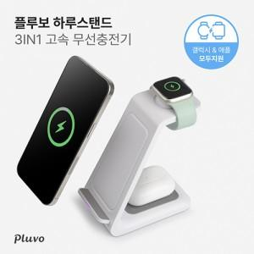

【상세/제작정보】 | <p>100개 이상 일괄 배송비 무료</p><p>100개 미만 1박스당 배송비 4000원 (1BOX 40EA)​&nbsp;</p>

【인쇄/포장옵션】 | 레이저, 풀칼라 / 포장지포장

【공급단가】 | 수량 | 50~ | 100~ | 500~ | 1,000~ | 2,000~
*VAT별도 | 단가 | 12,840원 | 12,630원 | 12,320원 | 12,010원 | 11,810원

【상품 URL】 | https://dev.easy1.co.kr:443/src/goods_detail.php?gdno=31647

